Schraubfallliste
Schraubfallliste

Deckel
Stecker
Pol
Zellmodul
Verbinder
DEMO | Schraubfall | Schraube | Schrauber | Werkzeug | max. Drehmoment | Stationsverantwortlich | Schraubstellen | 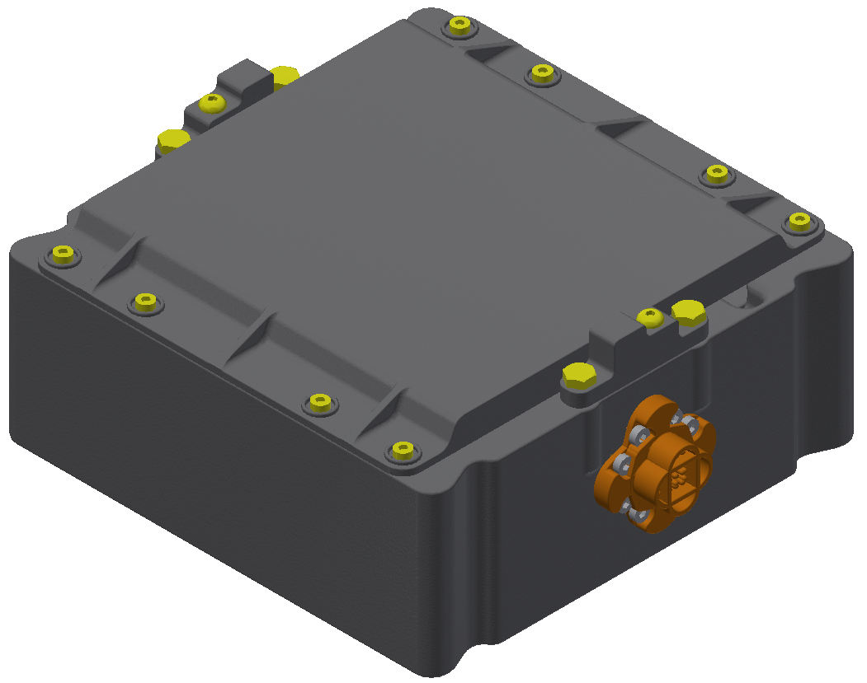 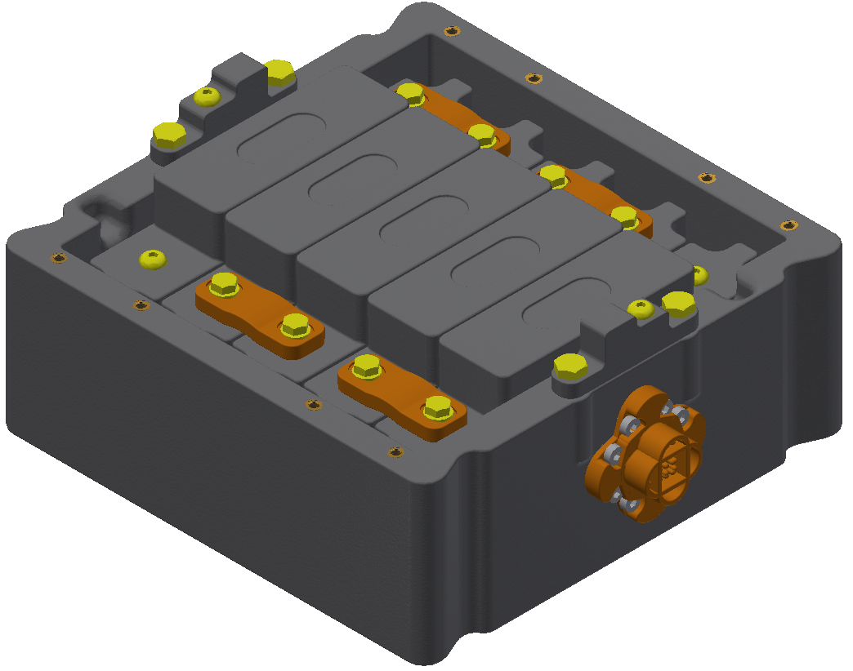
1 | Zellmodul | Zylinderschraube M5x35 ISO 4762 | ErgoSpin ESV012 + SWF | Bit 6kt-1/4" 6kt-SW4 L070 Apex 167-4-70 | 4,5 Nm | PTS | 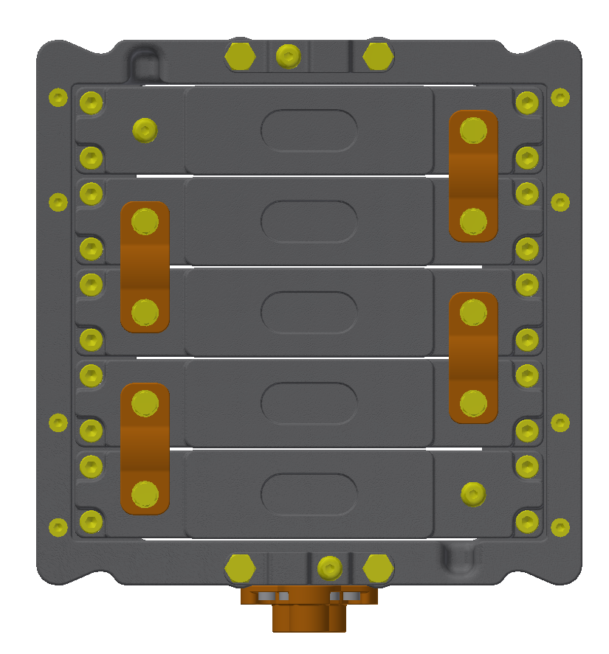
1 | Verbinder | Sechskantschraube M5x25 ISO 4017 | Nexo 1 + Socket Belt WLAN | SWF 4kt-3/8" 6kt-7/16" jh 3SWF65i 91664 + Verlängerung 6kt-7/16" 4kt-3/8" L045 Apex EX-371 + Steckschlüssel 4kt-3/8" 6kt-SF8 L031,7 Apex SF-8MM13 | 5 Nm | PTS
1 | Pol | Sechskantschraube M6x12 ISO4017 | Nexo 1 + Socket Belt WLAN | SWF 4kt-3/8" 6kt-7/16" jh 3SWF65i 91664 + Verlängerung 6kt-7/16" 4kt-3/8" L045 Apex EX-371 + Steckschlüssel 4kt-3/8" 6kt-SW10 L050 Koken 13301X-10 | 7 Nm | PTS
1 | Pol | Linsenschraube M5x10 ISO7380 | Nexo 1 + Socket Belt WLAN | SWF 4kt-3/8" 6kt-7/16" jh 3SWF65i 91664 + Bit 6kt-7/16" 6kt-SW3 L075 Koken 183H.75-3 | 3,5 Nm | PTS
1 | Stecker | Zylinderschraube M4x10 DIN 6912 | Nexo 1 + Socket Belt WLAN | SWF 4kt-3/8" 6kt-7/16" jh 3SWF65i 91664 + Bit 6kt-7/16" 6kt-SW3 L075 Koken 183H.75-3 | 2,2 Nm | PTS | 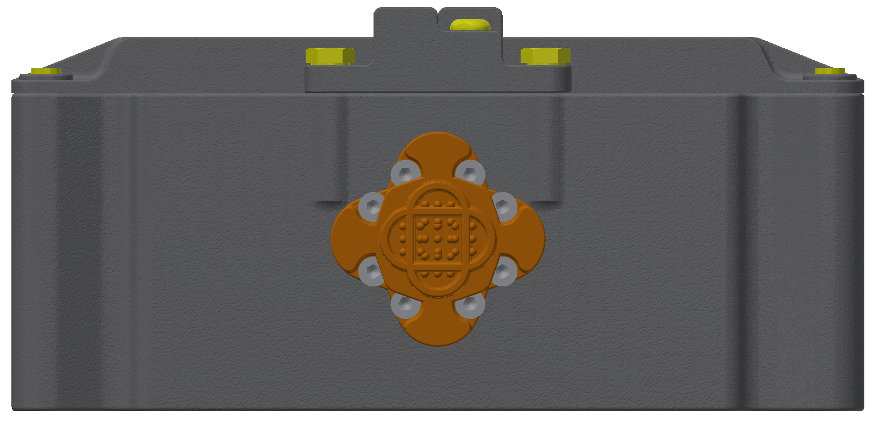
2 | TASS | TASS | GWK + Socket Belt WLAN | SWF 4kt-3/8" 6kt-7/16" jh 3SWF65i 91664 + Verlängerung 6kt-7/16" 4kt-3/8" L045 Apex EX-371 + Steckschlüssel 4kt-3/8" E12 L032 Koken 13425-E12 | - | GWK | 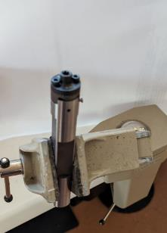
2 | Stecker | Zylinderschraube M4x10 DIN 6912 | GWK + Socket Belt WLAN | SWF 4kt-3/8" 6kt-7/16" jh 3SWF65i 91664 + Bit 6kt-7/16" 6kt-SW3 L075 Koken 183H.75-3 | 2,2 Nm | GWK
2 | Zellmodul | Zylinderschraube M5x35 ISO 4762 | GWK + Socket Belt WLAN | SWF 4kt-3/8" 6kt-7/16" jh 3SWF65i 91664 + Bit 6kt-7/16" 6kt-SW4 L075 Koken 183H.75-4 | 4,5 Nm | GWK
2 | Pol | Sechskantschraube M6x12 ISO4017 | GWK + Socket Belt WLAN | SWF 4kt-3/8" 6kt-7/16" jh 3SWF65i 91664 + Verlängerung 6kt-7/16" 4kt-3/8" L045 Apex EX-371 + Steckschlüssel 4kt-3/8" 6kt-SW10 L050 Koken 13301X-10 | 7 Nm | GWK
2 | Verbinder | Sechskantschraube M5x25 ISO 4017 | Nexo 1 | Steckschlüssel 4kt-3/8" 6kt-SF8 L031,7 Apex SF-8MM13 | 5 Nm | GWK
3 | Zellmodul | Zylinderschraube M5x35 ISO 4762 | Nexo 1 | SWF 4kt-3/8" 6kt-7/16" jh 3SWF65i 91664 + Bit 6kt-7/16" 6kt-SW4 L075 Koken 183H.75-4 | 4,5 Nm | jh
3 | Deckel | Zylinderschraube M4x10 DIN 6912 | ErgoSpin ESV025 + 3G25i | Bit 6kt-7/16" 6kt-SW3 L075 Koken 183H.75-3 | 3 Nm | jh | 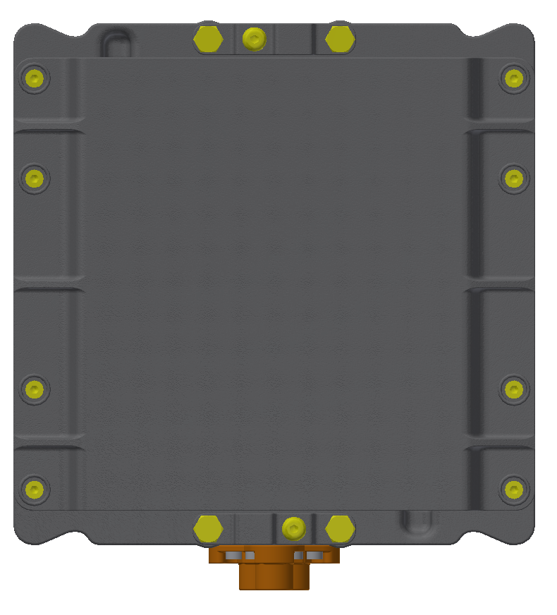
3 | Verbinder | Sechskantschraube M5x25 ISO 4017 | GWK | Steckschlüssel 4kt-3/8" 6kt-SF8 L031,7 Apex SF-8MM13 | 5 Nm | jh

